Test_Setup
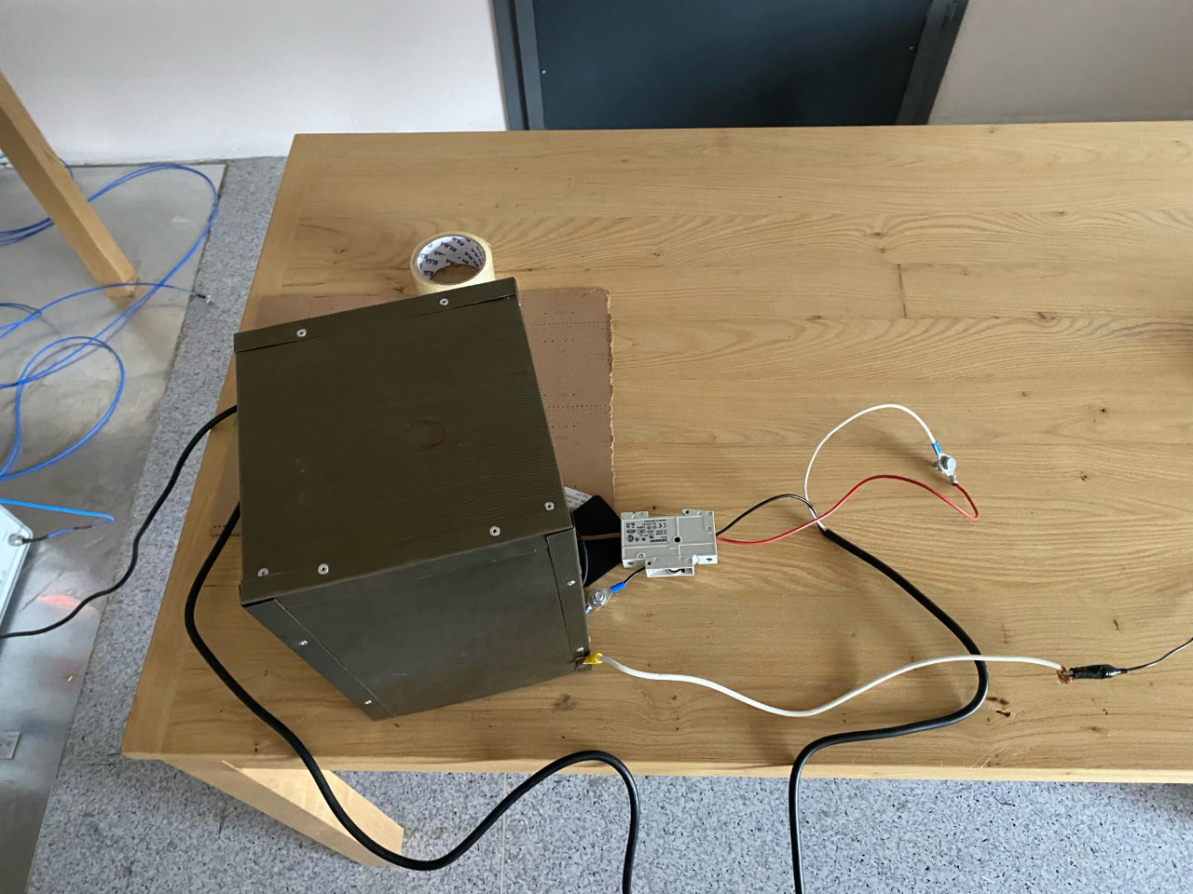
Yük Uzak ve Ekranlı
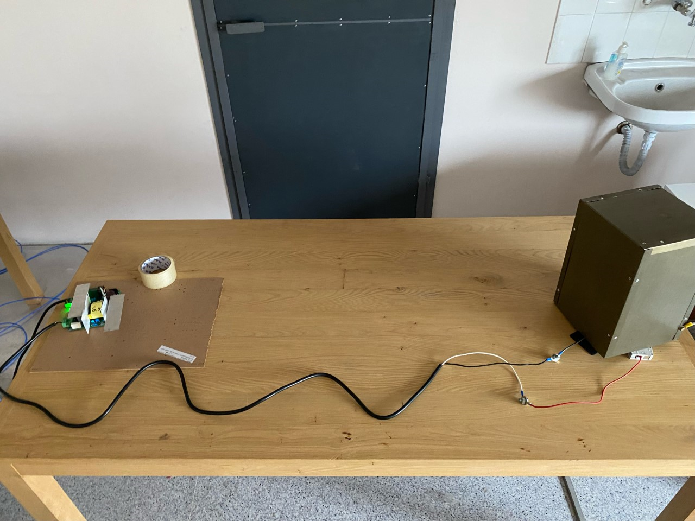

Yük Yakın ve Ekransız
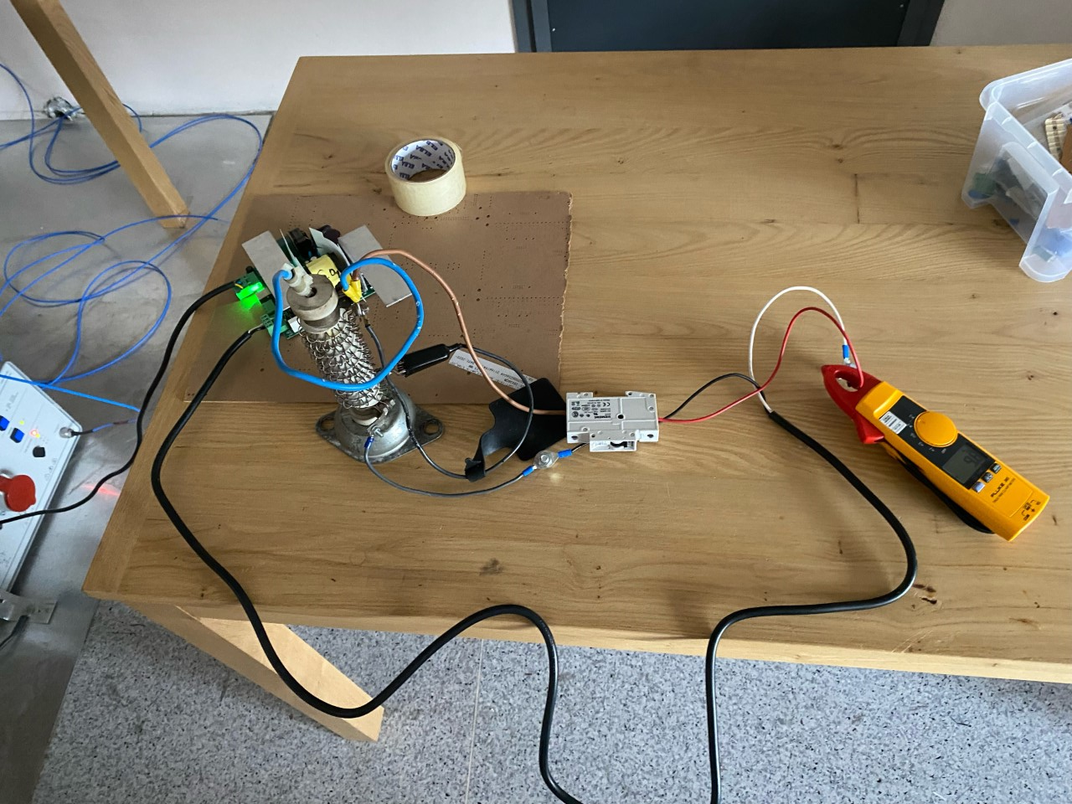

Yük Yakın ve Ekranlı

1210
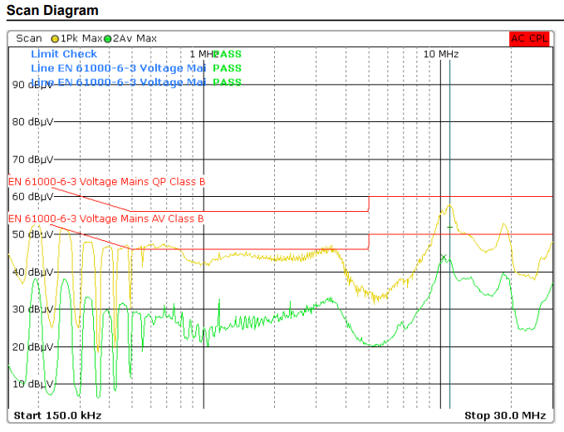
DBC2 1210 V1 yük uzak ve ekranlı | DBC2 1210 V2 yük uzak ve ekranlı | (Fark==> Primer snubber 470pF yerine 100pF yapıldı. )

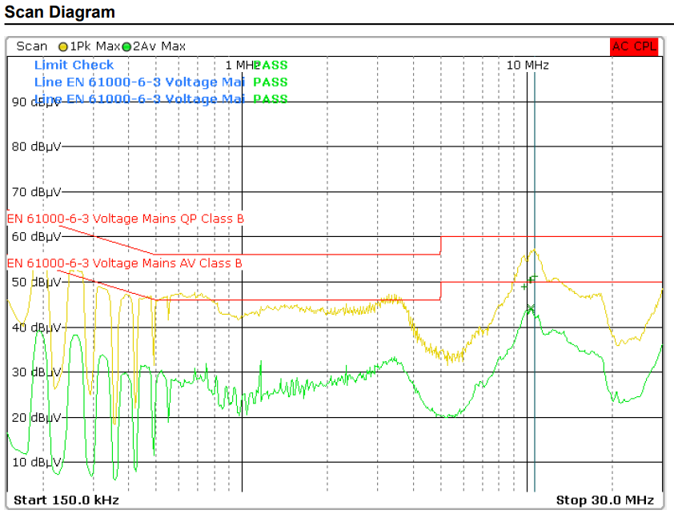
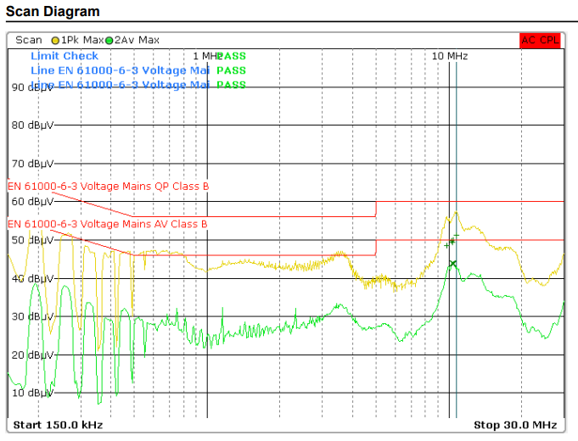

DBC2 1210 V1 yük yakın ve ekransız

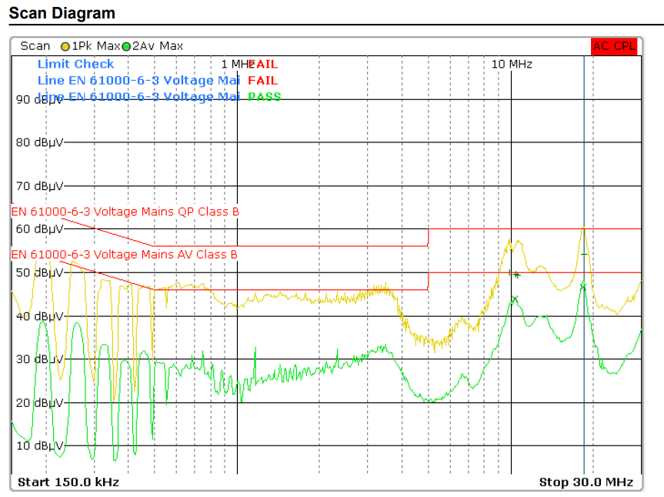

DBC2 1210 V1 yük yakın ve ekranlı

2405
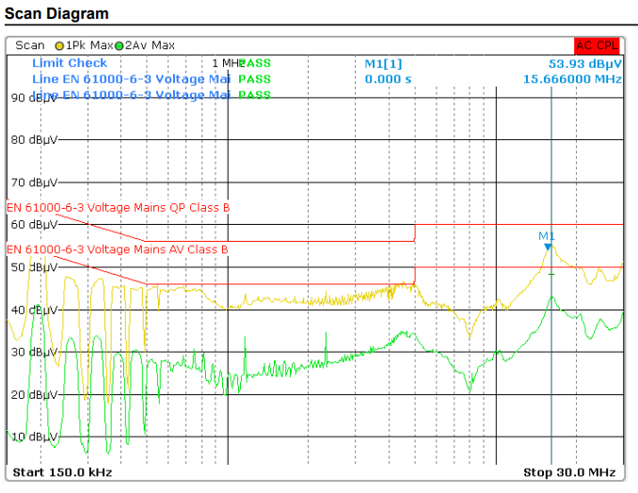

DBC2 2405 V1 yük uzak ve ekranlı | DBC2 2405 V2 yük uzak ve ekranlı | (Fark==> Primer snubber 470pF yerine 100pF yapıldı. )

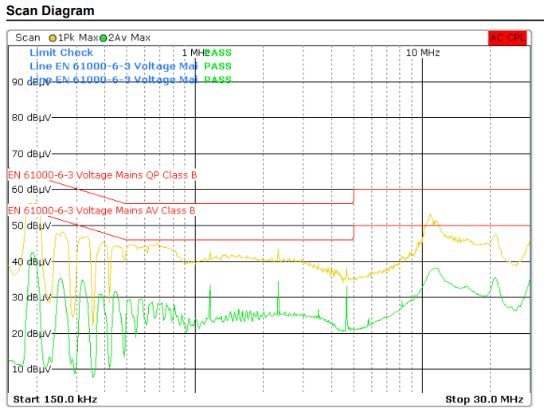
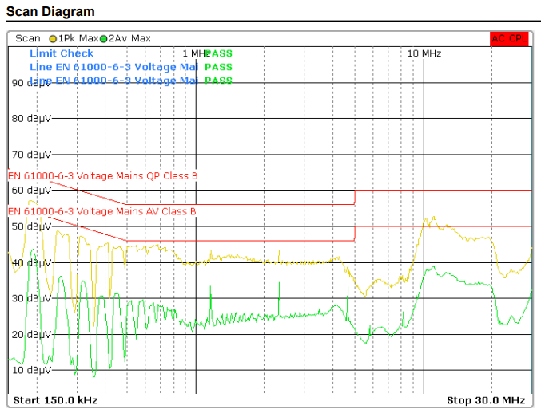

V4 | V5
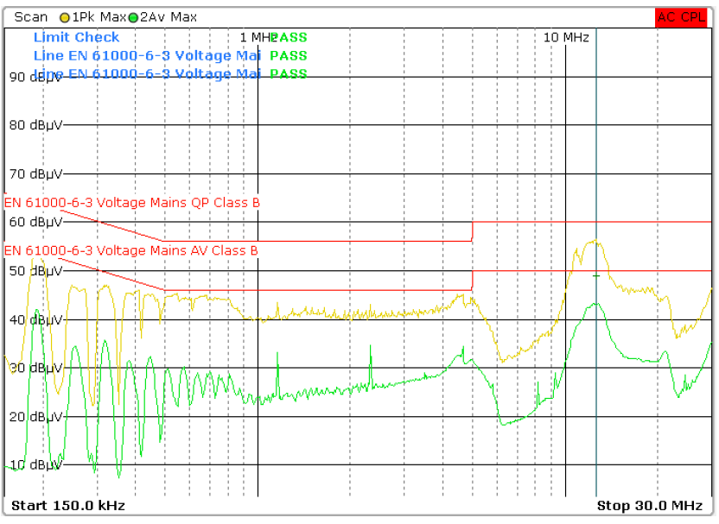
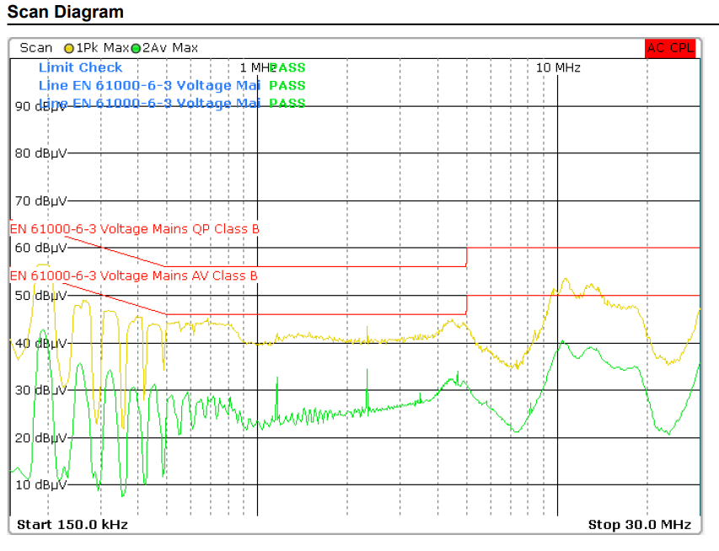

V6 | V7
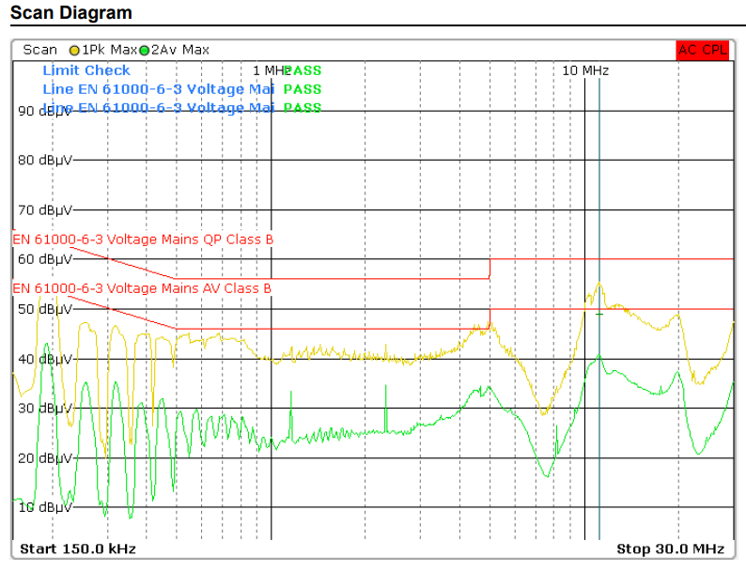
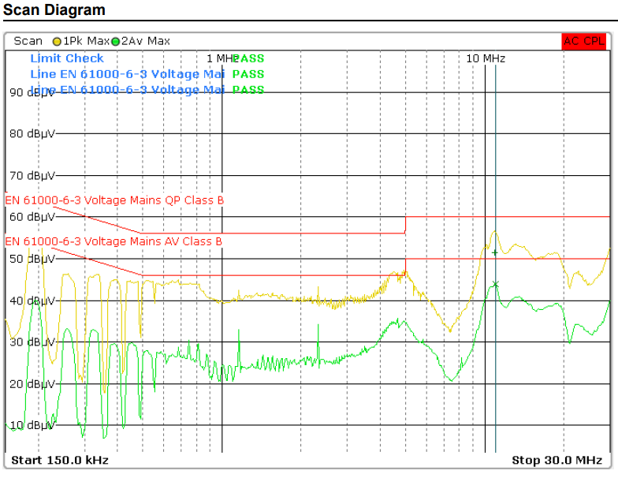

V8 | V9
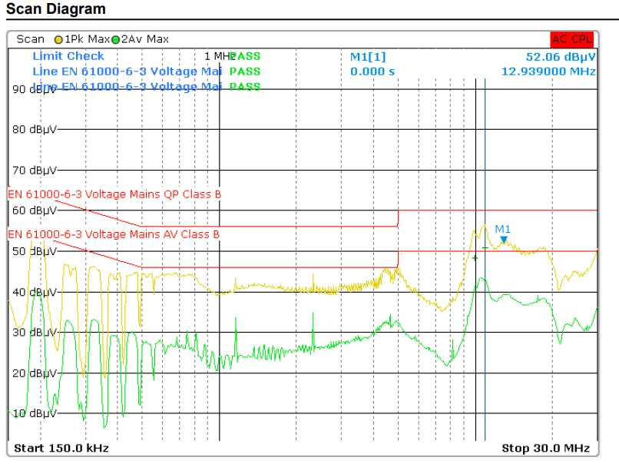
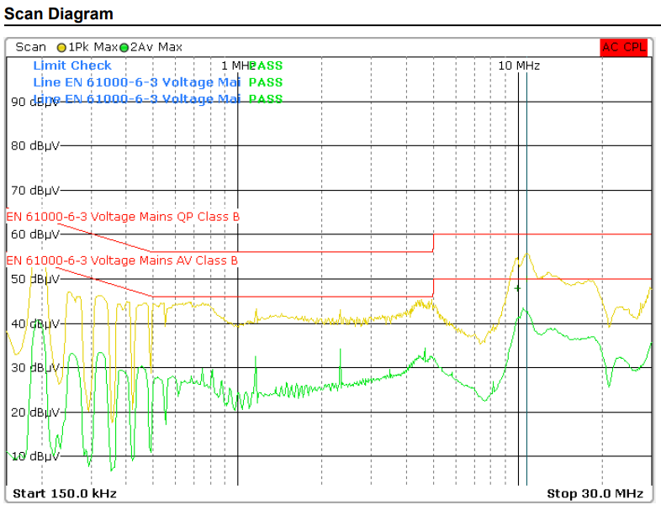

V10 | V11
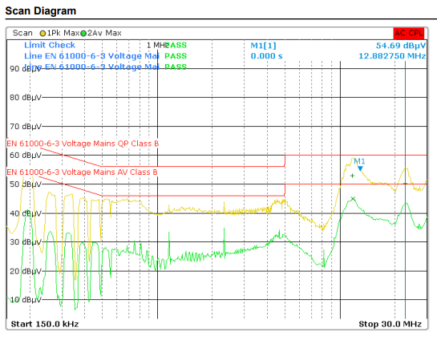
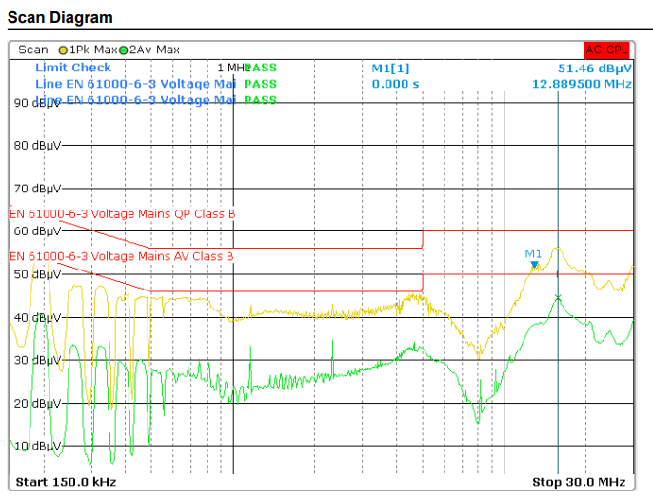

V12 | V13
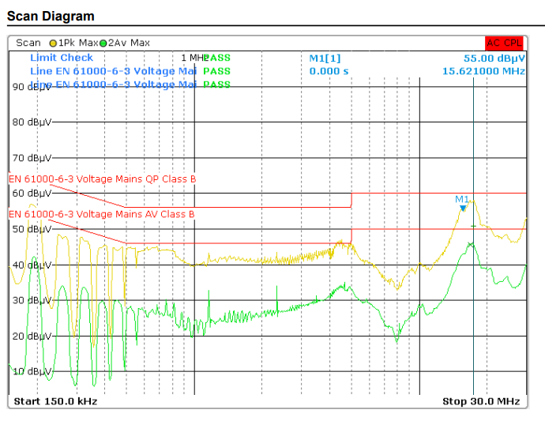


V14 | V15

